Delrapport.2023-09-15
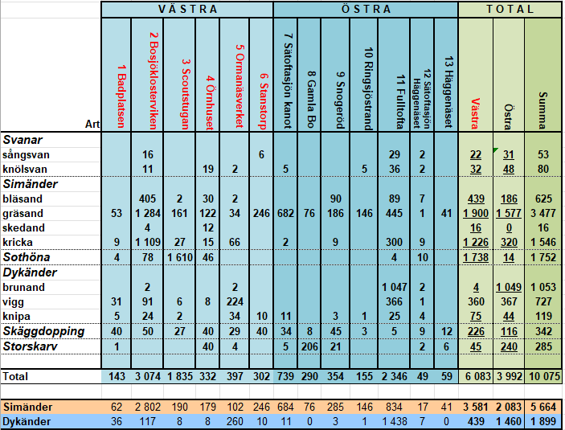
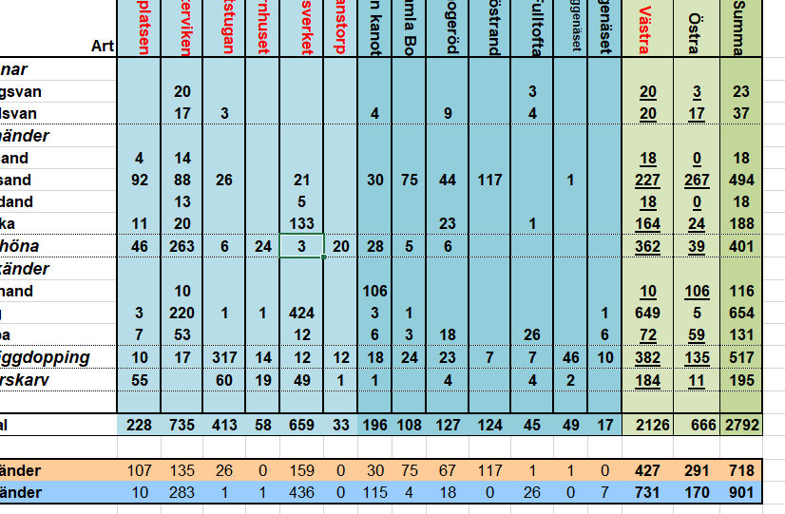
 | V Ä S T R A |  |  |  |  |  | Ö S T R A |  |  |  |  |  |  | T O T A L
Art | 1 Badplatsen | 2 Bosjöklosterviken | 3 Scoutstugan | 4 Örnhuset | 5 Ormanäsverket | 6 Stanstorp | 7 Sätoftasjön kanot | 8 Gamla Bo | 9 Snogeröd | 10 Ringsjöstrand | 11 Fulltofta | 12 Sätoftasjön Häggenäset | 13 Häggenäset | Västra | Östra | Summa
Svanar
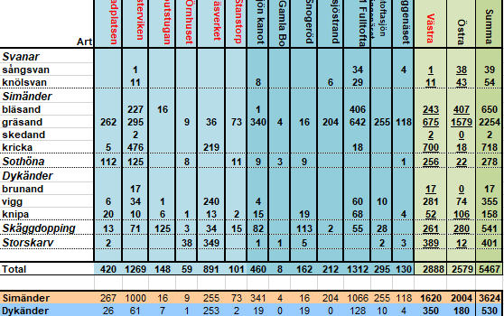
sångsvan |  | 1 |  |  |  |  |  |  |  |  | 4 |  |  | 1 | 4 | 5
knölsvan | 6 | 31 |  |  | 13 | 6 |  |  |  | 1 | 42 |  | 2 | 56 | 45 | 101
Simänder
bläsand | 3 |  | 39 | 9 | 152 |  | 2 |  | 17 |  | 96 |  |  | 203 | 115 | 318
gräsand | 25 | 16 |  | 4 | 14 | 25 | 4 | 46 | 2 | 109 | 11 |  |  | 84 | 172 | 256
skedand |  |  |  |  |  |  |  |  |  |  |  |  |  | 0 | 0 | 0
kricka | 25 | 73 |  |  | 24 |  |  |  | 3 |  | 168 |  |  | 122 | 171 | 293
Sothöna | 6 |  | 16 | 7 | 2,131 |  | 5 | 3 |  |  | 139 |  |  | 2,160 | 147 | 2,307
Dykänder
brunand |  |  |  |  | 275 |  |  |  |  |  | 63 |  |  | 275 | 63 | 338
vigg | 1 | 46 |  | 5 | 894 |  |  |  | 11 |  | 136 | 1 |  | 946 | 148 | 1,094
knipa | 7 | 40 | 56 | 5 | 42 | 6 | 29 | 3 | 6 | 25 | 70 | 14 | 4 | 156 | 151 | 307
Skäggdopping | 31 | 68 | 30 | 8 | 54 | 17 | 26 | 8 | 80 | 16 | 139 | 17 | 14 | 208 | 300 | 508
Storskarv | 31 |  |  |  | 5 |  | 3 |  | 14 | 2 | 219 | 1 |  | 36 | 239 | 275
 |  |  |  |  |  |  |  |  |  |  |  |  |  |  |  |  | check
Total | 135 | 275 | 141 | 38 | 3,604 | 54 | 69 | 60 | 133 | 153 | 1,087 | 33 | 20 | 4,247 | 1,555 | 5,802 | 0

Simänder | 53 | 89 | 39 | 13 | 190 | 25 | 6 | 46 | 22 | 109 | 275 | 0 | 0 | 409 | 458 | 867 | 0
Dykänder | 8 | 86 | 56 | 10 | 1,211 | 6 | 29 | 3 | 17 | 25 | 269 | 15 | 4 | 1,377 | 362 | 1,739 | 0
 |  |  |  |  |  |  |  |  |  |  |  |  |  |  |  |  |  | ovan är skärmdump på 2022-09-22 för snabb jämförelse | ovan är skärmdump på 2020-09-15 för snabb jämförelse | ovan är skärmdump på 2017-09-10 för snabb jämförelse
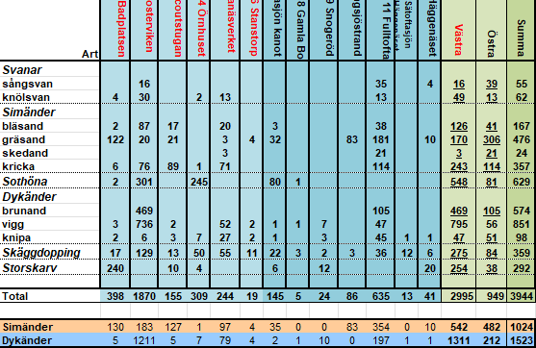
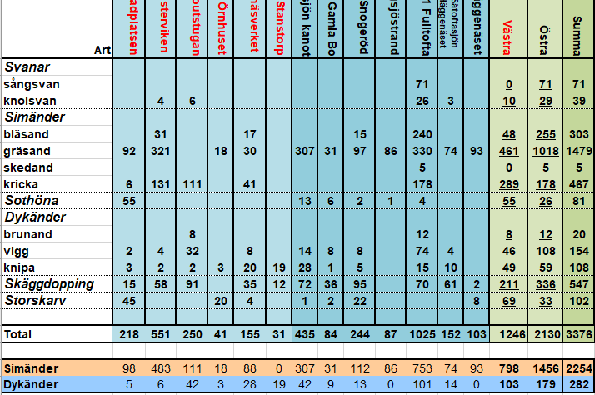
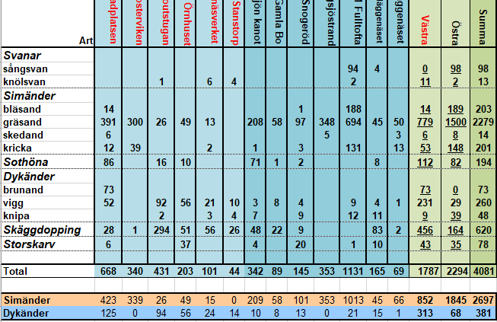

 |  |  |  |  |  |  |  |  |  |  |  |  |  |  |  |  |  | ovan är skärmdump på 2021-09-18 för snabb jämförelse | ovan är skärmdump på 2019-09-17 för snabb jämförelse | ovan är skärmdump på 2018-09-14 för snabb jämförelse

Delrapport.2023-10-22
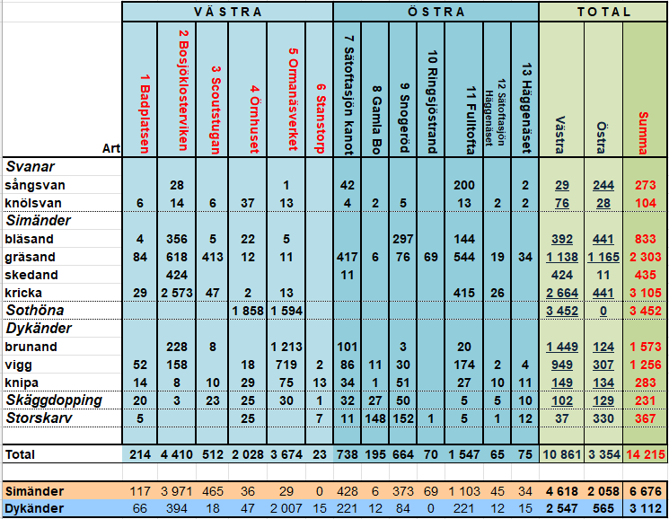
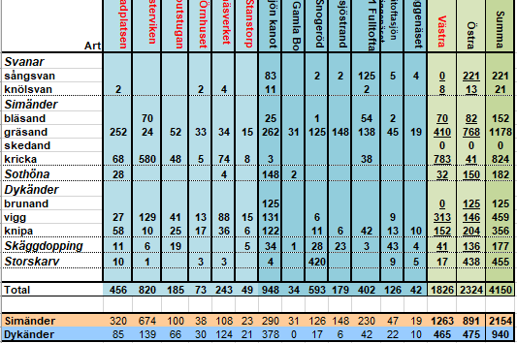
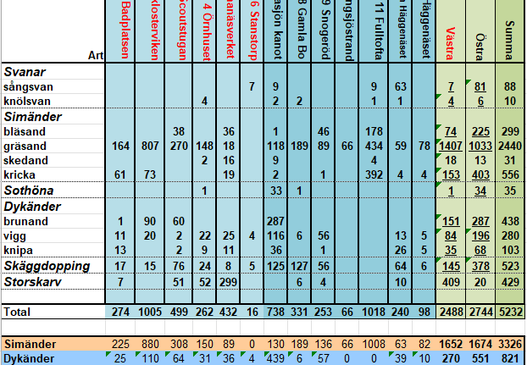
 | V Ä S T R A |  |  |  |  |  | Ö S T R A |  |  |  |  |  |  | T O T A L
Art | 1 Badplatsen | 2 Bosjöklosterviken | 3 Scoutstugan | 4 Örnhuset | 5 Ormanäsverket | 6 Stanstorp | 7 Sätoftasjön kanot | 8 Gamla Bo | 9 Snogeröd | 10 Ringsjöstrand | 11 Fulltofta | 12 Sätoftasjön Häggenäset | 13 Häggenäset | Västra | Östra | Summa
Svanar
sångsvan |  | 172 |  |  |  |  |  |  |  |  | 12 |  | 3 | 172 | 15 | 187
knölsvan | 5 | 103 | 2 | 4 | 7 |  | 7 |  |  |  | 12 |  |  | 121 | 19 | 140
Simänder
bläsand |  | 183 |  | 148 |  |  |  |  | 1 |  | 468 |  | 4 | 331 | 473 | 804
gräsand | 67 | 78 | 24 | 4 | 40 | 12 | 9 | 17 | 92 | 134 | 481 | 6 | 32 | 225 | 771 | 996
skedand |  | 18 |  |  | 1 |  |  |  |  |  | 31 |  |  | 19 | 31 | 50
kricka | 2 | 422 | 14 |  |  |  |  | 3 |  |  | 497 |  | 22 | 438 | 522 | 960
Sothöna |  |  |  |  | 2,972 |  | 21 |  |  |  |  |  |  | 2,972 | 21 | 2,993
Dykänder
brunand |  | 337 |  |  | 107 |  | 423 |  |  |  | 69 |  |  | 444 | 492 | 936
vigg |  | 1,991 | 3 |  | 1,715 |  | 525 |  | 2 |  | 55 |  | 23 | 3,709 | 605 | 4,314
knipa | 35 | 19 | 75 | 7 | 98 | 4 | 58 |  | 8 |  | 20 | 2 | 16 | 238 | 104 | 342
Skäggdopping | 2 | 14 | 18 | 4 | 62 | 2 | 118 | 2 | 45 | 5 | 27 | 5 | 23 | 102 | 225 | 327
Storskarv | 168 | 3 | 64 |  | 22 |  | 8 |  | 6 |  | 5 | 5 | 7 | 257 | 31 | 288
 |  |  |  |  |  |  |  |  |  |  |  |  |  |  |  |  | check
Total | 279 | 3,340 | 200 | 167 | 5,024 | 18 | 1,169 | 22 | 154 | 139 | 1,677 | 18 | 130 | 9,028 | 3,309 | 12,337 | 0
 |  |  |  |  |  |  |  |  |  |  |  |  |  |  |  |  |  |  | ovan är skärmdump på 2020-10-16 för snabb jämförelse | ovan är skärmdump på 2018-10-18 för snabb jämförelse
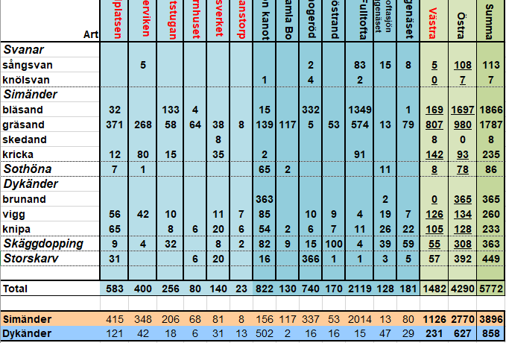
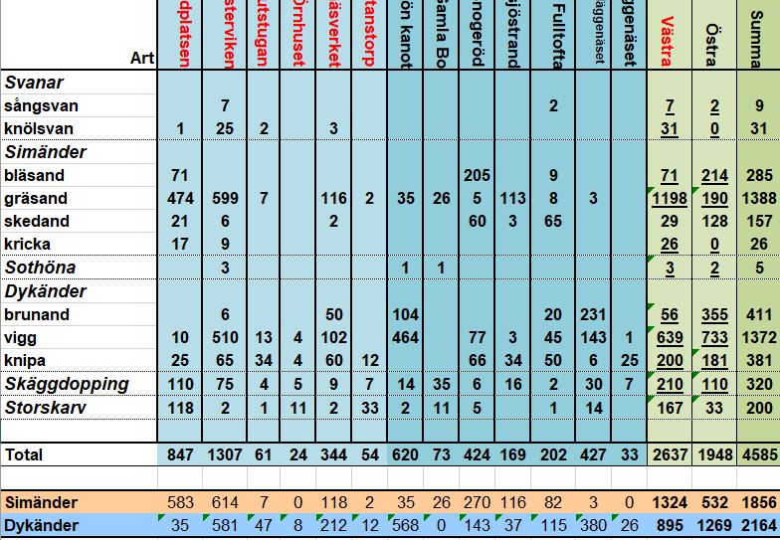
Simänder | 69 | 701 | 38 | 152 | 41 | 12 | 9 | 20 | 93 | 134 | 1,477 | 6 | 58 | 1,013 | 1,797 | 2,810 | 0
Dykänder | 35 | 2,347 | 78 | 7 | 1,920 | 4 | 1,006 | 0 | 10 | 0 | 144 | 2 | 39 | 4,391 | 1,201 | 5,592 | 0
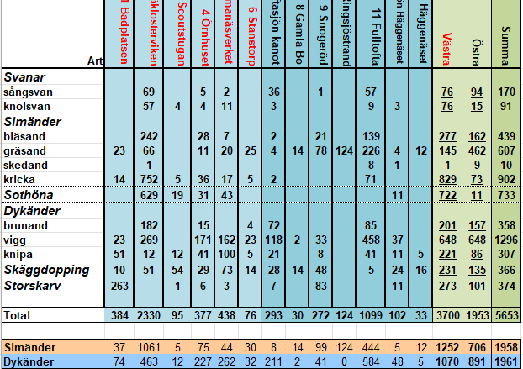

 |  |  |  |  |  |  |  |  |  |  |  |  |  |  |  |  |  | ovan är skärmdump på 2021-10-09 för snabb jämförelse | ovan är skärmdump på 2019-10-21 för snabb jämförelse | ovan är skärmdump på 2017-10-20 för snabb jämförelse

